Hoja1
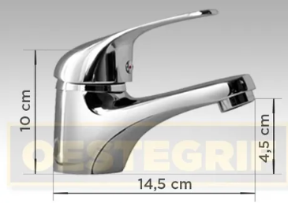
 |  | Costo | Envio | Total | Largo
Canilla + 2 tapones | https://articulo.mercadolibre.com.ar/MLA-722887885-canilla-griferia-monocomando-lavatorio-bano-2-tapones-_JM?quantity=1#position=13&type=item&tracking_id=c37a89fa-c488-4c20-891b-63e02a0a1803 | 2,281 | 283 | 2,564 | 14,5 cm

 | $ | dm3
Tierra | 110 | 30 | https://articulo.mercadolibre.com.ar/MLA-791451542-tierra-negra-1-dm3-en-bolsa-de-30k-_JM?quantity=1#position=1&type=item&tracking_id=d1e76688-0199-47dc-aa15-114a08f6ac1d

